상품제안서
써모스 휴대용 소프트 아이스쿨러백 REF-K | 상품코드: F15355

 |  |  |  |  |  |  | 02-412-0044 | www.easy1.co.kr
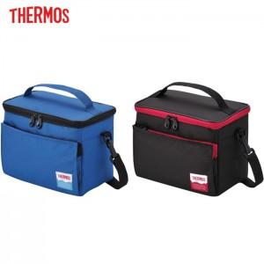 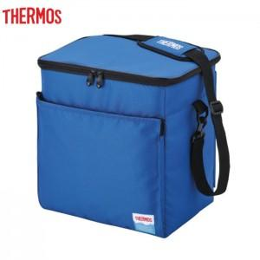

【상세/제작정보】

【인쇄/포장옵션】 | 실크 / OPP(비닐)

【공급단가】 | 수량 | 50~ | 100~ | 500~ | 1,000~ | 2,000~
*VAT별도 | 5L | 14,950원 | 14,720원 | 14,370원 | 13,800원 | 13,220원
 | 20L | 20,800원 | 20,480원 | 20,000원 | 19,200원 | 18,400원

【상품 URL】 | http://www.easy1.co.kr/src/goods_detail.php?gdno=15355

